Hoja1
 |  | Padron 106001 | Impar -> Fallecido -> -1
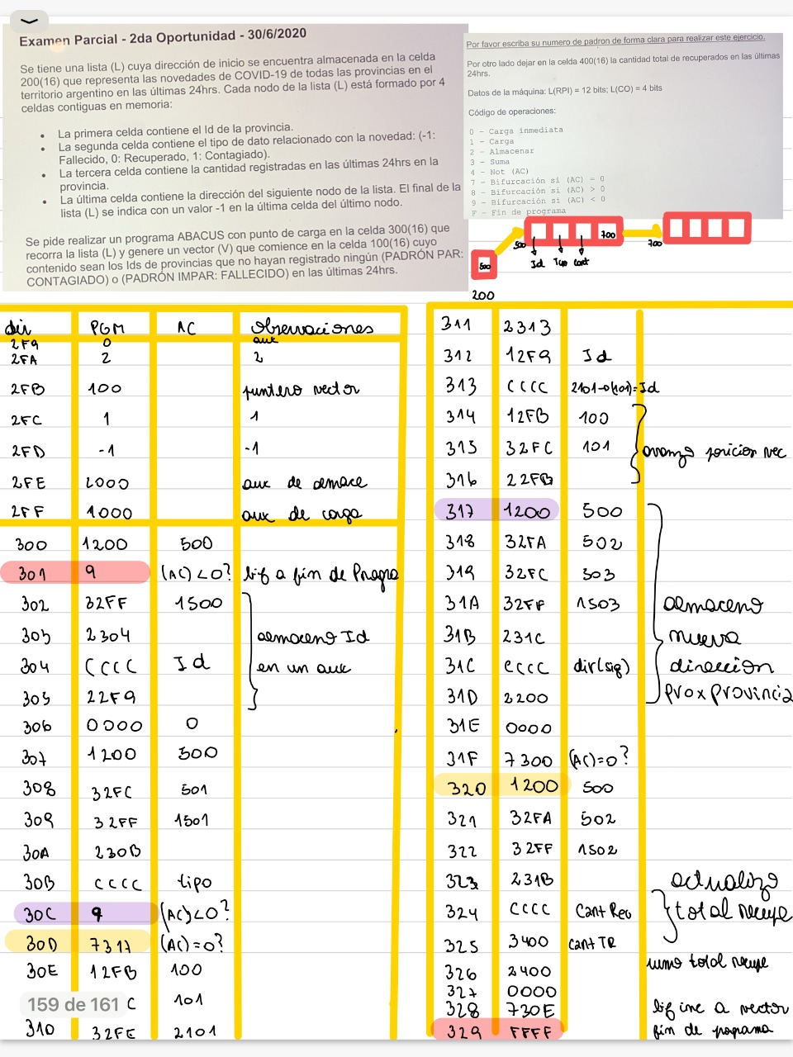
 |  | 1era celda | 2da celda | 3era celda | 4ta celda
 |  | # Id Provincia | Novedad | Cantidad Registradas | Dir Sig Nodo
-1 si esta vacia | 500 | 17 | -1 (fallecido)/ 0 recuperado / 1 contagiado | 10 | 700
Direc Inicio Lista: | 200 | 500 | 501 | 502 | 503
 |  |  |  |  | 600
 | Id provincia 1 | Id provincia 2 |  |  | 05/10
Vcetor | 100 | 101
 | Dire | Instruccion | AC | Obs
 | 2F9 | 0000 | Aux Id Prov
 | 2FA | 2 | 2
 | 2FB | 100 | Puntero vector
 | 2FC | 0001 | 1 | 2FA | 2
 | 2FE | FFFF | Aux de -1 | 2F9 | 0100
 | 2FE | 2000 | Aux de Almac
 | 2FF | 1000 | Aux de carga
 | 400 | 0000 | Aux suma recuperados

 | 300 | 1200 | (AC) = 500 | 1DirNodo
 | 301 | 9327 | (AC)<0? | Biurco si lista esta vacia
 | 302 | 32FF | (AC) = 1500
 | 303 | 2304 | Almaceno instr en 304
 | 304 | CCCC | La ejecuto(AC) = Id provincia
 | 305 | 22F9 | (2F9) = id Prov
Me muevo en | 306 | 0000 | Cargo 0 en acum
el Nodo | 307 | 1200 | (AC) = 500 (Id Prov)
 | 308 | 32FC | (AC) = 502 (Novedad)
 | 309 | 32FF | (AC) = 1501 (Instr Carga Novedad) |  |  | Sol 2
 | 30A | 230B | Guardo la instr en la sig celda
Sig | 30B | CCCC | ejecuto 1501 (AC) = Novedad |  | 1200 | 8313 | Bifurco a buscar sig nodo si novedad es mayor a cero xq no le toca a mi padron
Ele del nodo | 30C | 8313 | Bifurco a buscar sig nodo si novedad es mayor a cero xq no le toca a mi padron |  | 32FA | 831A | (AC) > 0 Bifurco a Guardar id Provincia. Si no es mayor o menor, es 0, actualizo vector recuperados
 | 30D | 731A | (AC) = 0 actualizo vector recuperados |  | 32FF | 1200 | (AC) = 500 (Id Prov)
Creo y Guardo en | 30E | 12F9 | (AC) = Id Prov que guarde |  | 230F | 22FA | (AC) = 502 (Cant registradas)
vector | 30F | 2100 | (100)= Id Prov |  | CCCC | 32FF | (AC) = 1502 (Instr Cant registradas)
Fallecidos | 310 | 130F | (AC) = 2100 (la instruccion) |  |  | 2312 | Almaceno 1502 en procx celda
 | 311 | 32FC | (AC) = 2101 (la instruccion) |  |  | CCCC | ejecuto 1502 (AC) = Cant Registradas | Direc Del Nodo
 | 312 | 230F | Muevo 1 para adelante en vector (3OF) = 2101 | Direc Del Nodo | 12F9 | 3400 | (AC) = Cant Registradas + sumatoria
Me muevo al | 313 | 130B | (AC) = 1501 (Instr carga novedad) |  | 32FD | 2400 | 400 = Tot Recuperados
Sig Nodo | 314 | 32FA | (AC) = 1503 (Instr carga DirecProxNodo) |  | 2316
 | 315 | 231D | Almaceno instr en 316 |  | 12FB | 12F9 | (AC) = Id Prov que guarde
 | 316 | CCCC | (AC) = (503) = DirProxNodo |  | BBBB | 2100 | (100)= Id Prov
 | 317 | 2200 | (200) = (700) |  | 12F9 | 130F | (AC) = 2100 (la instruccion)
 | 318 | 0000 |  |  | 32FC | 32FC | (AC) = 2101 (la instruccion)
 | 319 | 7300 | Bifurco incondicionalmente para cargar prox nodo |  | 22F9 | 230F | Muevo 1 para adelante en vector (3OF) = 2101
Actualizo vector | 31A | 1200 | (AC) = 500 (Id Prov) |  |  | 130B | (AC) = 1501 (Instr carga novedad)
recuperados | 31B | 22FA | (AC) = 502 (Cant registradas) |  |  | 32FA | (AC) = 1503 (Instr carga DirecProxNodo)
 | 31C | 32FF | (AC) = 1502 (Instr Cant registradas) |  |  | 231D | Almaceno instr en 316
 | 31D | 2312 | Almaceno 1502 en procx celda |  |  | CCCC | (AC) = (503) = DirProxNodo
 | 31E | CCCC | ejecuto 1502 (AC) = Cant Registradas |  |  | 2200 | (200) = (700)
 | 31F | 3400 | (AC) = Cant Registradas + sumatoria |  |  | 0000
 | 320 | 2400 | 400 = Tot Recuperados |  |  | 7300 | Bifurco incondicionalmente para cargar prox nodo
 | 321 | 0000 | (AC) = 0
 | 322 | 7313 | Cargo sig nodo
Coloco -1 al final | 323 | 1310 | (AC) = 21XX
del vector | 324 | 2326 | (326) = 21XX en la 326 se almacena la instruccion
 | 325 | 12FE | (AC) =-1
 | 326 | AAAA | 21XX habiendo un -1 en el AC
 | 327 | FFFF | Fin de Prgm
 | 328
 | 329
 | 32A
 | 32B
 | 32C
 | 32D
 | 32E
 | 32F
 | 330
 | 331
 | 332
 | 333

